Sheet1
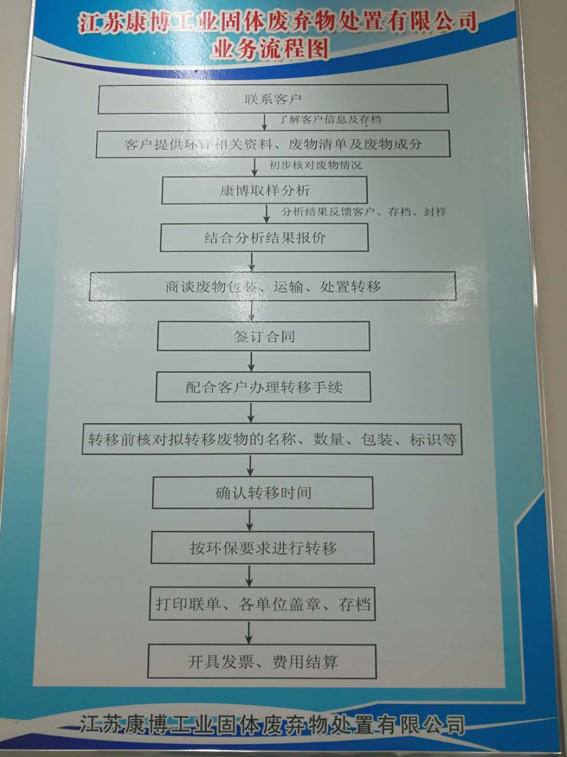

同时填写公司提供的危险废物数据表（如下），并签字盖章，扫描回传。

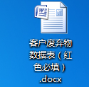

 | 1.所有危废必须分类存放，贴好危废专用标签，不得混装，不得混入不在报价单或者合同内的危废类别。 2.所有包装容器，必须倒空，不得存留液体（挂壁的除外）. 3.密封型容器运送至我公司前，需打孔泄压，以防在高温焚烧时出现爆炸。 4.包装方式只允许：吨袋、栈板（放物料后需缠绕）、吨桶、柴油桶此四种方式，其余包装方式需再行协商。

